3. No Terreno
Garantía Fideicometida Real
Porcentaje Aceptación Terreno y No Terreno
2016-04-07
Fideicomiso BCR | BCR07042016001
Fideicomiso | FISO001 | Validaciones T
Fecha Constitución | 1-Feb-16 | 1 | No
Fecha Constitución + 60 días | 1-Apr-16 | 2 | No
Fecha Vencimiento | 1-May-17 | 3 | Si
Tipo Moneda | 1 | 4 | Si
Valor Nominal | 5,741,000.00 | 5 | Si
Sección General
Tipo Bien | 2
Clase | Hipoteca Común
Provincia | San José
Número Bien | 202022
Sección Detalle
Tipo Moneda | 1
Última Tasación T | 18,000,100.00 | Validaciones NT
Última Tasación NT | 36,500,000.00 | 1 | No
Total Última Tasación | 54,500,100.00 | 2 | No
Tasación Actualizada T | 18,050,000.00 | 3 | Si
Tasación Actualizada NT | 35,980,000.00 | 4 | Si
Total Tasación Actualizada | 54,030,000.00 | 5 | No
Fecha Última Tasación | 18-Feb-16 | 6 | Si
Fecha Último Seguimiento | 29-Feb-16 | 7 | Si
Fecha Última Tasación + MVAT | 18-Apr-16 | 8 | Si
Fecha Última Tasación + MVAE | 18-Apr-16 | 9 | Si
Fecha Último Seguimiento + MST | 29-Apr-16
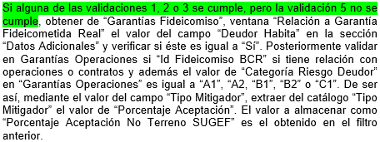
Fecha Último Seguimiento + MSE | 29-Mar-16
Sección Datos Adicionales
Tip Moneda Valor Nominal | 1
Valor Nominal | 40,875,075.00
Monto Mitigador
Porcentaje Aceptación Según TM | 75%
Porcentaje Aceptación T | 75%
Porcentaje Aceptación NT | 75%
Porcentaje Aceptación BCR | 75
Tipo Mitigador Riesgo | 3
Tipo Documento Legal | 2
Ind. Inscripción | 3
Fecha Presentación | 10-Apr-16
Deudor Habita | Sí
Pólizas | Si
Coberturas | Si
Vencimiento Pólizas | 29-Apr-16
Monto Póliza Colonizado | 45,000,000.00
Operaciones
Id Operación | 200010117956
Categoría Riesgo de Deudor | B1

